表紙
様式第２－１号（第５条関係） |  |  |  |  | 年 月 日 |  | 作成

住宅改造工事[共用型]見積書
 |  |  |  | ※太枠内をご記入ください
申請者 | 役職：
 | 氏名：
 | 住所：
施工業者 | 会社名：

 | 代表者名：

 | 住所：

 | 電話番号：

 | ＦＡＸ：

 | メール：

改造箇所 |  | 対象工事費(税込) | 助成額算定表
外部出入口 |  | 0 | 対象工事費の合計(税込) |  |  | 助成額(税込)
敷地内通路 |  | 0 |  | 75,000以上～150,000未満 |  | 40,000
床面 |  | 0 |  | 150,000以上～300,000未満 |  | 75,000
廊下等 |  | 0 |  | 300,000以上～600,000未満 |  | 150,000
階段 |  | 0 |  | 600,000以上～900,000未満 |  | 250,000
合計 |  | 0 |  | 900,000以上 |  | 300,000
 |  |  | 助成決定額 |  |  | 0
※助成対象工事費とは
【 材料費】 【 施工費】 【 解体費 】
【 処分費 】 【 諸経費 】 【 消費税 】
が対象となります

◎ 契約金額(全体工事費) ＝ 助成対象工事費 ＋ 助成対象外工事費 ＝ |  |  |  |  |  | 円(税込)

内訳書
様式第２－１号（第５条関係）

■助成対象工事内訳書 ※電子データによる記入の際は、太枠内の欄に金額をご入力ください。自動計算を行いますので、太枠欄以外は入力できません。（1円未満切り捨て）

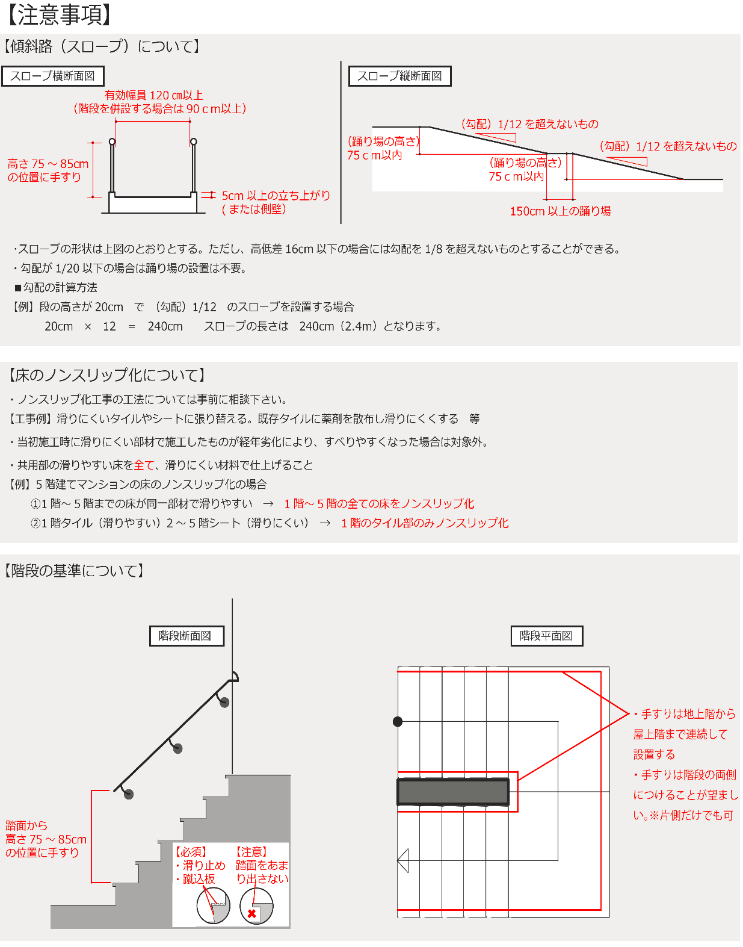
改造場所 | 助成対象工事 |  | 助成対象工事費 （税込）

外部出入口 | 必須 | 出入口の開口幅を確保するための工事 （有効幅80センチ以上）
 | 選択 | 引き戸等への取り換え
 |  | その他（ ）
 | 小計 |  | 0
敷地内通路 | 必須 | 傾斜路又はそれに類するものの設置
 |  | 傾斜路を設置した場合の手すりの設置
 | 選択 | その他（ ）
 | 小計 |  | 0
床面 | 必須 | ノンスリップ化
 | 小計 |  | 0
廊下等 | 必須 | 傾斜路又はそれに類するものの設置
 |  | 傾斜路を設置した場合の手すりの設置
 | 選択 | その他（ ）
 | 小計 |  | 0
階段 | 必須 | 手すりの設置
 |  | 蹴込板及び滑り止めの設置
 | 選択 | その他（ ）
 | 小計 |  | 0
合計 |  |  | 0

